关系图
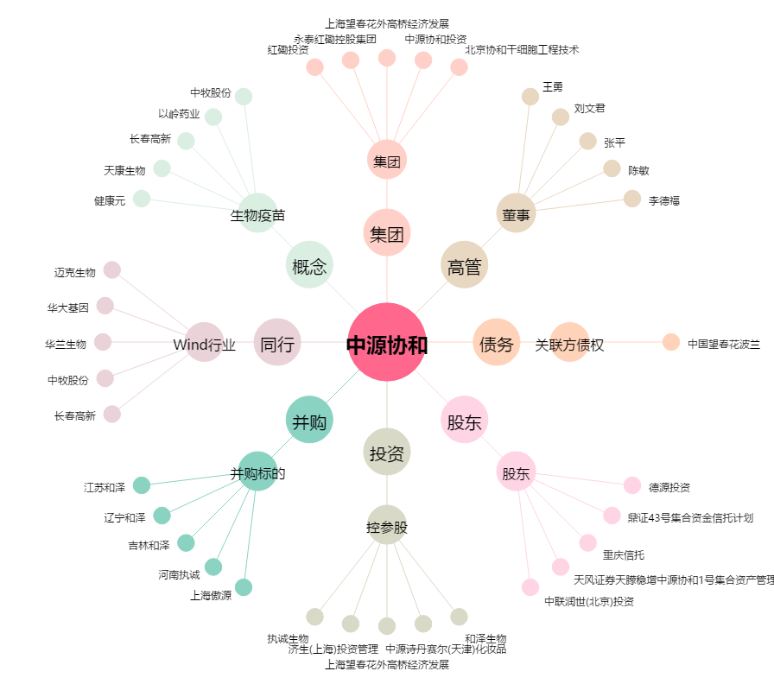
中源协和[600645.SH] - 关系概览图

